信用交易
融资融券市场交易数据统计（20221221）

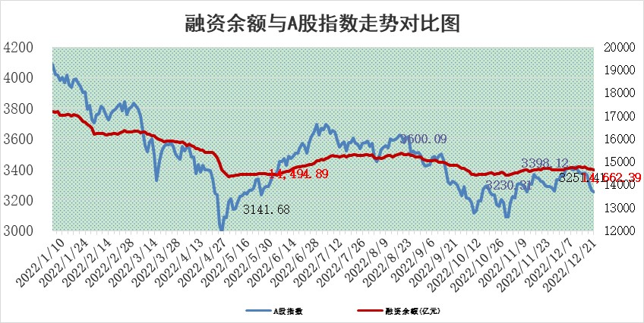
标的证券 | 融资融券余额（亿元） | 融资余额（亿元） | 融券余额（亿元） | 融资买入额（亿元） | 融资融券规模变化（亿元） | 融资余额增幅(‰) | 融券余额增幅(%)
统计数据 | 15,578.88 | 14,662.39 | 916.49 | 347.64 | -36.37 | -2.55 | 0.12

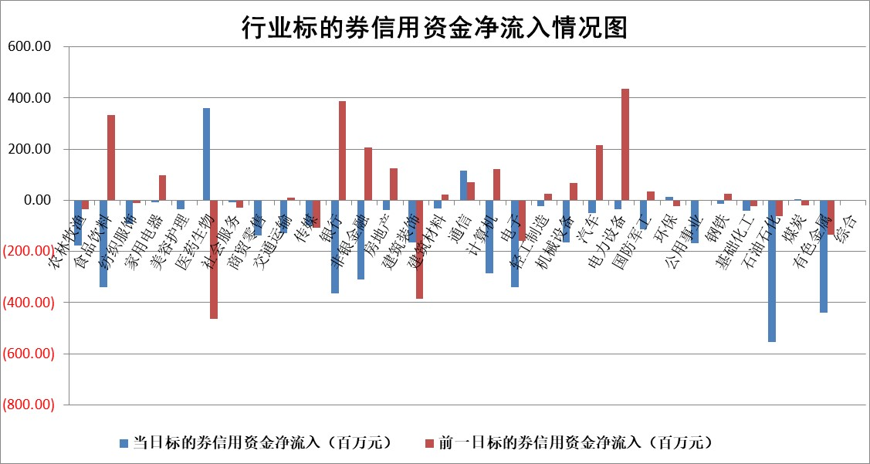

标的基金代码 | 标的基金简称 | 融资余额/市值(%) | 融资余额增幅(%) | 融资买入额/成交金额(%) | （融资余额净增额-融券余额净增额）/市值(‱) | 融券余额降幅(%) | ABS[（融资余额净增额-融券余额净增额）/市值净增额-1](%)
159902 | 华夏中小板ETF | 0.00 | 0.00 | 0.00 | 0.00 | 0.00 | 100.00
159915 | 易方达创业板ETF | 2.02 | -4.47 | 334.21 | -9.69 | -1.08 | 27.63
159919 | 嘉实沪深300ETF | 4.90 | -1.78 | 1.46 | -8.49 | 4.17 | 230.93
159920 | 华夏恒生ETF | 82.25 | -0.05 | 2.28 | -3.78 | -0.36 | 120.47
159922 | 嘉实中证500ETF | 0.39 | 3.90 | 75.02 | 4.57 | 0.53 | 110.93
159925 | 南方沪深300ETF | 0.02 | -7.04 | 0.00 | -0.14 | 0.00 | 99.10
159928 | 消费ETF | 0.87 | 0.47 | 5.91 | -1.91 | -15.59 | 101.93
159934 | 易方达黄金ETF | 483.36 | -0.61 | 13.91 | -297.99 | 0.00 | 426.13
159939 | 全指信息技术ETF | 0.70 | 1.53 | 10.27 | 1.91 | 34.56 | 102.75
159940 | 全指金融地产ETF | 0.20 | -0.96 | 0.00 | -0.20 | 0.00 | 99.12
159995 | 半导体芯片ETF | 2.24 | -1.62 | 214.63 | -4.82 | -10.03 | 96.50
159997 | 天弘中证电子ETF | 2.34 | -1.03 | 2.64 | -2.43 | 1.15 | 97.90
159998 | 天弘中证计算机主题ETF | 0.24 | -5.65 | 0.01 | -1.47 | 0.00 | 97.19
510050 | 华夏上证50ETF | 9.40 | -1.35 | 83.86 | -12.01 | 4.54 | 85.80
510180 | 华安上证180ETF | 0.50 | -0.21 | 0.22 | 0.04 | 11.71 | 100.00
510880 | 华泰柏瑞红利ETF | 0.21 | -4.24 | 0.54 | -0.04 | 34.11 | 100.15
510900 | 易方达恒生H股ETF | 119.62 | -0.09 | 5.42 | -11.10 | 0.00 | 100.00
511010 | 5年期国债ETF | 39.98 | -0.09 | 0.11 | -3.41 | 0.00 | 37.41
511380 | 可转债及可交换债券ETF | 13.43 | 0.31 | 3.25 | 4.19 | 0.00 | 96.03
512000 | 全指证券ETF | 7.04 | 0.34 | 20.78 | 3.24 | 2.33 | 283.29
512010 | 沪深300医药卫生ETF | 5.55 | -0.75 | 45.91 | -5.12 | -3.05 | 87.34
512070 | 沪深300非银ETF | 2.09 | 0.85 | 30.08 | 1.75 | -4.26 | 105.55
512400 | 南方中证申万有色金属ETF | 1.64 | -3.85 | 0.78 | -12.41 | -23.97 | 115.50
512580 | 广发中证环保产业ETF | 0.79 | -2.78 | 0.47 | -1.14 | 2.14 | 99.11
512660 | 国泰中证军工ETF | 3.18 | 2.19 | 20.98 | 8.57 | 3.81 | 105.71
512800 | 华宝中证银行ETF | 15.65 | -0.05 | 2.92 | 3.81 | 12.41 | 94.56
512980 | 广发中证传媒ETF | 1.52 | 0.02 | 79.62 | 0.03 | 0.00 | 99.96
515030 | 华夏中证新能源汽车ETF | 1.78 | -0.35 | 10.69 | -0.65 | -0.05 | 98.44
515050 | 华夏中证5G通信主题ETF | 1.88 | 2.37 | 371.71 | 4.45 | 1.28 | 105.26
515070 | 华夏中证人工智能ETF | 1.29 | 2.83 | 0.77 | 3.56 | 0.00 | 103.79
标的股票比较指标 |  | 融资余额/流通A股市值(%) | 融资余额增幅(%) | 融资买入额/成交金额(%) | （融资余额净增额-融券余额净增额）/流通A股市值(‱) | 融券余额降幅(%) | ABS[（融资余额净增额-融券余额净增额）/流通A股市值净增额-1](%)
前十名标的个股 |  | 仁东控股 | 安彩高科 | 华脉科技 | 奥翔药业 | 富士莱 | 朗姿股份
 |  | 数码视讯 | 奥翔药业 | 德科立 | 长虹华意 | 鞍重股份 | 瑞华泰
 |  | 全柴动力 | 亚玛顿 | 南钢股份 | 维康药业 | 屹通新材 | 中欣氟材
 |  | 超捷股份 | 海锅股份 | 联美控股 | 昂立教育 | 史丹利 | 云路股份
 |  | 先惠技术 | 福瑞股份 | 浙江龙盛 | 生意宝 | 航天动力 | 菲菱科思
 |  | 莱茵生物 | 普源精电 | 康欣新材 | 众生药业 | 百隆东方 | 瑞联新材
 |  | 中体产业 | 常熟汽饰 | 泛亚微透 | 翰宇药业 | 凤凰股份 | 世华科技
 |  | 海兰信 | 凯因科技 | 辽港股份 | 欧普康视 | 天娱数科 | 兆讯传媒
 |  | 司尔特 | 禾望电气 | 天铁股份 | 尖峰集团 | 盛讯达 | 东微半导
 |  | 电气风电 | 风语筑 | 农业银行 | 福瑞股份 | 伟创电气 | 维康药业
后十名标的个股 |  | 泽达易盛 | 朗姿股份 | 靖远煤电 | 益客食品 | 新化股份 | 盛讯达
 |  | 岱美股份 | 普瑞眼科 | 铜陵有色 | 全柴动力 | 三川智慧 | 禾信仪器
 |  | 飞科电器 | 盐津铺子 | 中航电子 | 朗姿股份 | 金达莱 | 云海金属
 |  | 盐津铺子 | 青岛银行 | 中航机电 | 信雅达 | 天虹股份 | 汇创达
 |  | 古井贡酒 | 华统股份 | 重庆百货 | 海兰信 | 成飞集成 | 博睿数据
 |  | 中国人寿 | 海利尔 | 贵研铂业 | 中京电子 | 福昕软件 | 泛亚微透
 |  | 沪农商行 | 宁波银行 | 维信诺 | 信邦智能 | 永安行 | 天士力 | ;
 |  | 杭叉集团 | 益客食品 | 泽达易盛 | 亨迪药业 | 华立科技 | 倍轻松
 |  | 中信特钢 | 显盈科技 | 泛海控股 | 腾亚精工 | 三元生物 | 兆易创新
 |  | 晨光股份 | 信雅达 | 岱美股份 | 东方盛虹 | 煌上煌 | 汤姆猫
说明：1.以上普通交易数据和信用交易数据皆以交易日收盘后数据为基准；2.上述标的证券总数据只计算标的证券市场总数据，不包括从标的证券中调出去标的证券数据，所以与交易所公布的总值略有不同； 3.上述行业采用申万一级行业分类；4.以上标的基金和标的个股中比较的6个指标值中：前5个（从左至右）为正向指标，值越大排名越靠前；第6个为逆向指标，值越小，排名越靠前；5.第6个指标中ABS[]表示求绝对值，其主要用于考量信用资金相对净流入对股价相对净变化的贡献程度；6.数据来源：wind，交易所。

 | 证券代码 | 新增融资余额 | 融资买入额 | 融资买入增幅前10
远大智能 | 002689 | 28175353 | 42268582 | 199%
亚太股份 | 002284 | 21555247 | 34242865 | 82%
赛诺医疗 | 688108 | 72122899 | 101076547 | 78%
湖南发展 | 000722 | 66023557 | 137112987 | 75%
柘中股份 | 002346 | 14584119 | 36845980 | 58%
国城矿业 | 000688 | 24683149 | 48240585 | 54%
兆新股份 | 002256 | 1985058 | 4066269 | 52%
凯美特气 | 002549 | 33806472 | 61340055 | 52%
华昌达 | 300278 | 13474542 | 19303225 | 48%
新华联 | 000620 | 27311937 | 39201759 | 43%

 | 证券代码 | 新增融资余额 | 融资买入额 | 融资买入增幅前10
兔宝宝 | 002043 | 73310337 | 89923983 | 334%
捷昌驱动 | 603583 | 26026415 | 31686727 | 262%
湘财股份 | 600095 | 94196837 | 132280449 | 252%
中谷物流 | 603565 | 49103883 | 60098371 | 234%
中青宝 | 300052 | 24215352 | 31377809 | 98%
顾家家居 | 603816 | 138518545 | 188424210 | 78%
喜临门 | 603008 | 31503289 | 48351944 | 77%
财信发展 | 000838 | 10831830 | 17666790 | 74%
苏州银行 | 002966 | 10578096 | 19143736 | 72%
金诚信 | 603979 | 23858538 | 36098133 | 60%

